Solicitud gráfica
 | Asignatura: | Matemáticas |  |  | Fecha:
 | Grado: | 3
 | Título del tema: | Números hasta de seis cifras |  |  | ¿Cuaderno de estudio o recurso? | Cuaderno de Estudio
 | Editor: | Andrea Constanza Perdomo Pedraza |  |  |  | F13

 | Código guión o recurso: | MA_03_02_CO | ← Para determinar este código, visite la hoja de Ayuda
 |  |  |  |  | ESPECIFICACIÓN DE ARCHIVOS A ENTREGAR
Núm. | Archivo Shutterstock o ruta en web | Imagen para: | Tipo | Formato | Nombre imagen SMALL | Tamaño imagen SMALL | Nombre imagen ZOOM | Tamaño imagen ZOOM | Descripción | Observaciones
IMG01 | (Ver la imagen en Observaciones, última columna de esta tabla) | Cuaderno de Estudio | Ilustración | Horizontal | MA_03_02_CO_IMG01_small | 526 x 370 px | MA_03_02_CO_IMG01_zoom | 800 x 600 px | Manos señalando los números de los digitos en los dedos | 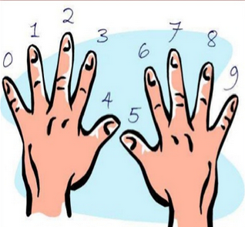
IMG02 | (Ver la imagen en Observaciones, última columna de esta tabla) | Cuaderno de Estudio | Ilustración | Horizontal | MA_03_02_CO_IMG02_small | 526 x 370 px | MA_03_02_CO_IMG02_zoom | 800 x 600 px | Tabla de posción | 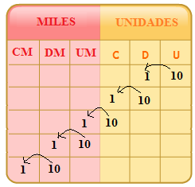
IMG03 | (Ver la imagen en Observaciones, última columna de esta tabla) | Cuaderno de Estudio | Ilustración | Horizontal | MA_03_02_CO_IMG03_small | 526 x 370 px | MA_03_02_CO_IMG03_zoom | 800 x 600 px | Esquema del valor de posición | 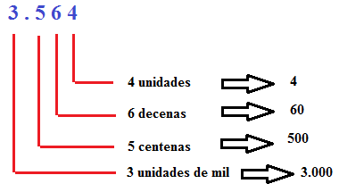
IMG04 | (Ver la imagen en Observaciones, última columna de esta tabla) | Cuaderno de Estudio | Ilustración | Horizontal | MA_03_02_CO_IMG04_small | 526 x 370 px | MA_03_02_CO_IMG04_zoom | 800 x 600 px | Esquema del valor de posición | 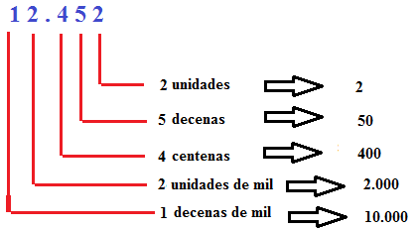
IMG05 | (Ver la imagen en Observaciones, última columna de esta tabla) | Cuaderno de Estudio | Ilustración | Horizontal | MA_03_02_CO_IMG05_small | 526 x 370 px | MA_03_02_CO_IMG05_zoom | 800 x 600 px | Señalando los puntos de mil
IMG06 | (Ver la imagen en Observaciones, última columna de esta tabla) | Cuaderno de Estudio | Ilustración | Horizontal | MA_03_02_CO_IMG06_small | 526 x 370 px | MA_03_02_CO_IMG06_zoom | 800 x 600 px | Tabla de posición | 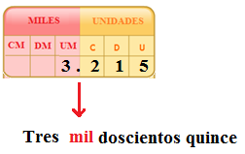
IMG07 | (Ver la imagen en Observaciones, última columna de esta tabla) | Cuaderno de Estudio | Ilustración | Horizontal | MA_03_02_CO_IMG07_small | 526 x 370 px | MA_03_02_CO_IMG07_zoom |  | Esquema del valor de posición
IMG08 | (Ver la imagen en Observaciones, última columna de esta tabla) | Cuaderno de Estudio | Ilustración | Horizontal | MA_03_02_CO_IMG08_small | 526 x 370 px | MA_03_02_CO_IMG08_zoom | 800 x 600 px | Tabla de posición pero no incluir los textos que van debajo de las flechas en ninguna de las tres tablas. | 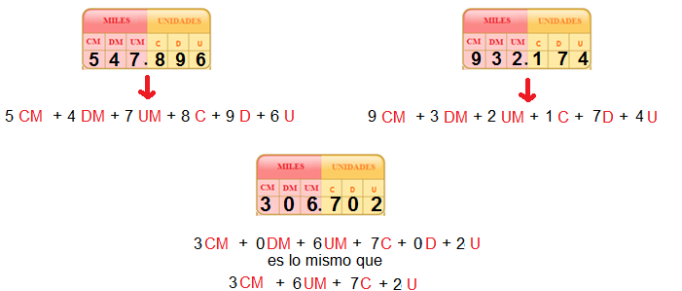
IMG09 | (Ver la imagen en Observaciones, última columna de esta tabla) | Cuaderno de Estudio | Ilustración | Horizontal | MA_03_02_CO_IMG09_small | 526 x 370 px | MA_03_02_CO_IMG09_zoom | 800 x 600 px | Esquema de orden | 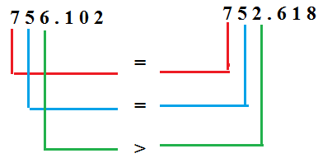
IMG10 |  | Cuaderno de Estudio | Ilustración | Horizontal | MA_03_02_CO_IMG10_small | 526 x 370 px | MA_03_02_CO_IMG10_zoom | 800 x 600 px | Esquema de orden | 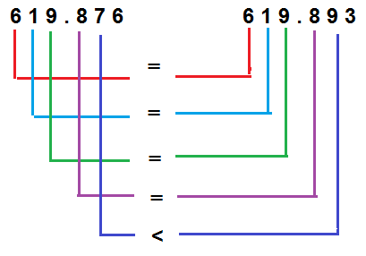
IMG11 | 261666200 | Cuaderno de Estudio | Ilustración | Horizontal | MA_03_02_CO_IMG11_small | 526 x 370 px | MA_03_02_CO_IMG11_zoom | 800 x 600 px | Fotografía de competidores en una carrera
IMG12 | (Ver la imagen en Observaciones, última columna de esta tabla) | Cuaderno de Estudio | Ilustración | Horizontal | MA_03_02_CO_IMG12_small | 526 x 370 px | MA_03_02_CO_IMG12_zoom | 800 x 600 px | Esquema de organización de números ordinales | 